상품제안서
테팔 팬&냄비 리미티드 시리즈 2종 세트(편수 16cm, 양수 18cm) | 상품코드: S23722

 |  |  |  |  |  |  | 02-713-8555 | www.synergygift.co.kr
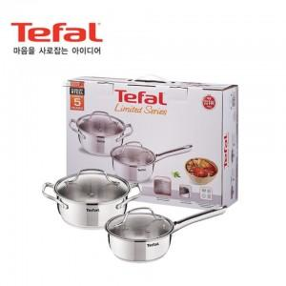

【상세/제작정보】

【인쇄/포장옵션】 | 스티커 / 개별 케이스

【공급단가】 | 수량 | 10~ | 50~ | 100~ | 300~ | 500~
*VAT별도 | 단가 | 64,400원 | 62,100원 | 59,800원 | 57,500원 | 55,200원

【상품 URL】 | https://www.synergygift.co.kr:443/src/goods_detail.php?gdno=23722

